Portfolio Chelona
Assetklasse | Name | Anteil | ISIN | Ertrag | TER p.a. | AVG-TER | Risikoklasse | Werte | Marktkapitalisierung | KGV | Euro | USD | GBP | HKD | BRL | KRW | CHF | TWD
Renten | IBOXX® € SOVEREIGNS EUROZONE TR INDEX ETF | 12.50% | LU0290355717 | Thesaurierend | 0.15% | 0.02% |  |  |  |  | 100%
Renten | IBOXX® € INFLATION-LINKED TR-INDEX ETF | 12.50% | LU0290358224 | Thesaurierend | 0.20% | 0.03% |  |  |  |  | 100%
Aktien | MSCI EUROPE TRN INDEX ETF | 12.50% | LU0274209237 | Thesaurierend | 0.30% | 0.04% |  | 461 | USD 6.026,44 Milliarden | 14.26 | 47.88% |  | 32.61% |  |  |  | 11.88%
Aktien | MSCI EUROPE VALUE TRN INDEX ETF | 12.50% | LU0486851024 | Thesaurierend | 0.40% | 0.05% |  | 218 |  |  | 61.79% |  | 27.86% |  |  |  | 3.64%
Aktien | MSCI EUROPE SMALL CAP TRN INDEX ETF | 12.50% | LU0322253906 | Thesaurierend | 0.40% | 0.05% |  | 1068 | USD 701,27 Milliarden | 20.19 | 43.64% |  | 34.47% |  |  |  | 7.65%
Aktien | MSCI USA TRN INDEX ETF | 12.50% | LU0274210672 | Thesaurierend | 0.30% | 0.04% |  | 591 | USD 9.880,41 Milliarden | 14.69 |  | 100%
Aktien | MSCI EMERGING MARKETS TRN INDEX ETF | 25.00% | LU0292107645 | Thesaurierend | 0.65% | 0.16% |  | 754 | USD 3.168,34 Milliarden | 14.7 |  |  |  | 18.49% | 16.07% | 13.19% |  | 10.25%
 |  | 100.00% |  |  |  | 0.38% |  |  |  |  | 44.16% | 12.50% | 11.87% | 4.62% | 4.02% | 3.30% | 2.90% | 2.56%
 |  |  |  |  |  |  |  |  |  |  | 44.16% | 56.66% | 68.53% | 73.15% | 77.17% | 80.47% | 83.36% | 85.93%
Die Indizes im Detail
Der IBOXX € SOVEREIGNS EUROZONE® bildet die Gesamtheit der auf Euro lautenden Staatsanleihen ab. Innerhalb des Index werden die einzelnen Anleihen auf Basis ihres ausstehenden Volumens gewichtet. Kuponzahlungen werden in den Index reinvestiert.

Der IBOXX EURO INFLATION-LINKED TOTAL RETURN INDEX® deckt die wichtigsten staatlichen und quasi-staatlichen inflationsgebundenen Anleihemärkte der Eurozone ab. Das ausstehende Volumen einer Anleihe bestimmt ihre Indexgewichtung. Der Index ist nach der Marktkapitalisierung gewichtet. Kuponzahlungen werden in den Index reinvestiert.

Der MSCI EUROPE TRN INDEX ETF (Large Caps + Mid Caps) ist ein die Streubesitz-Marktkapitalisierung berücksichtigender Index, der die Wertentwicklung der entwickelten Aktienmärkte in Europa auf Grundlage der Gesamtrendite ("Total Return") mit reinvestierten Nettodividenden abbilden soll. Im August 2006 beinhaltete der Index Bestandteile aus folgenden 16 Industrieländern: Belgien, Dänemark, Deutschland, Finnland, Frankreich, Griechenland, Irland, Italien, Niederlande, Norwegen, Österreich, Portugal, Schweden, Schweiz, Spanien und Vereinigtes Königreich.

Der MSCI EUROPE VALUE TRN INDEX ETF ist ein die Streubesitz-Marktkapitalisierung berücksichtigender Index, der die Wertentwicklung von europäischen Unternehmen mit hoher und mittlerer Marktkapitalisierung, die als "Substanztitel" eingestuft werden, abbilden soll. Ein "Substanztitel" ist die Aktie eines Unternehmens, das angesichts seines Aktienkurses im Vergleich zu seinem Unternehmenswert und Ertragswachstum am Markt unterbewertet ist und damit Potenzial für einen Kursanstieg auf den tatsächlichen Wert des Unternehmens bietet. Die drei folgenden Kennzahlen werden bei der Auswahl der den Index bildenden Substanztitel berücksichtigt: (i) Kurs/Buchwert-Verhältnis, (ii) Verhältnis Gewinnschätzungen auf 12-Monats-Sicht zu Kurs, (iii) Kurs/Dividendenrendite-Verhältnis.

Der MSCI EUROPE SMALL CAP TRN INDEX ETF ist ein nach der Streubesitz-Marktkapitalisierung gewichteter Index, der die Kursentwicklung der Aktien im Small Cap-Segment des europäischen Marktes messen soll. Die Abdeckung des europäischen Marktes durch den Index ergibt sich aus der Differenz zwischen der Marktabdeckung des europäischen Investable Market-Index, dem MSCI Total Return Net Europe Investable Market Index (d.h. 99% + 1% oder -0,5% des europäischen investierbaren Aktienuniversums) und dem europäischen Standard-Index, dem MSCI Total Return Net Europe Index (d.h. 85% +/- 5% des europäischen investierbaren Aktienuniversums).

Der MSCI Emerging Markets Total Return Net Index (der “Index”) ist ein um Streubesitz adjustierter marktkapitalisierungsgewichteter Index der die Wertentwicklung der gobalen Emerging Markets wiederspiegelt. Im Juni 2006 enthielt der Index die folgenden 25 Laenderindices: Argentinien, Brasilien, Chile, China, Columbien, Tschechische Republik, Aegypten, Ungarn, Indien, Indonesien, Israel, Jordanien, Korea, Malaysia, Mexiko, Marokko, Pakistan, Peru, Philipinen, Polen, Russland, Suedafrika, Taiwan, Thailand und Tuerkei.

Morningstar X-Ray
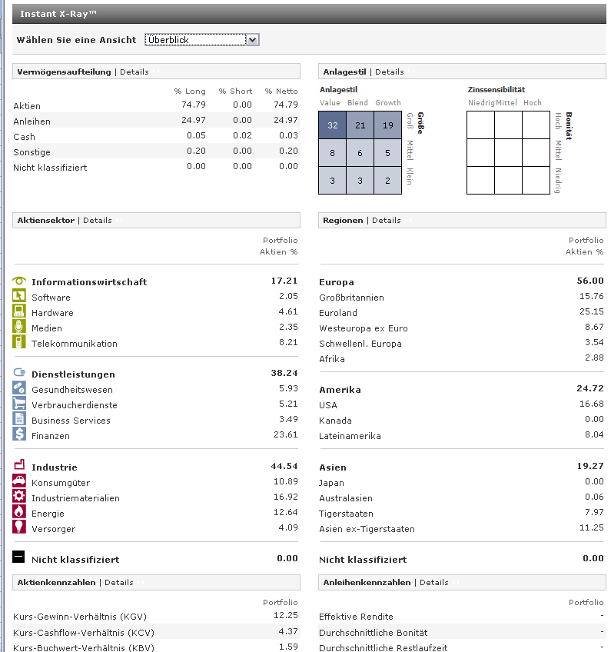
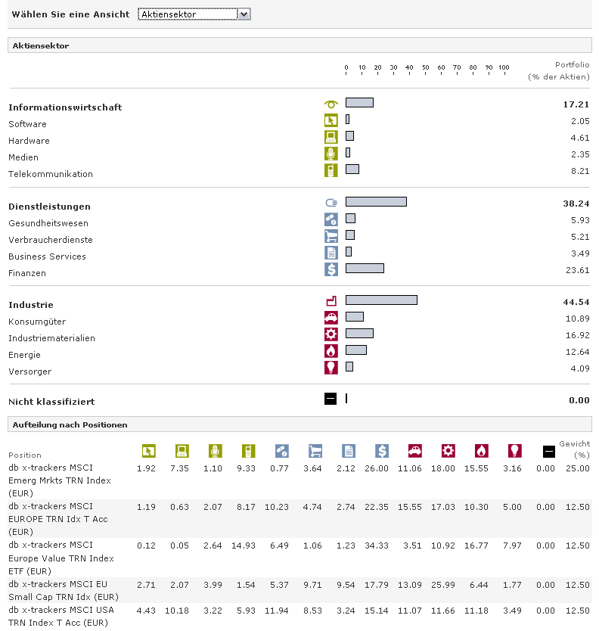

2010-10-31

iBoxx Chart
 | Inflation-Linked | iBoxx € norm
31/12/1998 |  | 95.68
31/01/1999 |  | 97.00
28/02/1999 |  | 95.66
31/03/1999 |  | 96.24
30/04/1999 |  | 97.26
31/05/1999 |  | 96.47
30/06/1999 |  | 94.82
31/07/1999 |  | 93.90
31/08/1999 |  | 93.73
30/09/1999 |  | 93.46
31/10/1999 |  | 93.32
30/11/1999 |  | 93.84
31/12/1999 |  | 93.35
31/01/2000 |  | 93.02
29/02/2000 |  | 93.61
31/03/2000 |  | 95.06
30/04/2000 |  | 95.05
31/05/2000 |  | 95.33
30/06/2000 |  | 95.65
31/07/2000 |  | 96.05
31/08/2000 |  | 96.06
30/09/2000 |  | 96.73
31/10/2000 |  | 97.18
30/11/2000 |  | 98.30
31/12/2000 | 100 | 100.00
31/01/2001 | 99.88 | 100.72
28/02/2001 | 100.36 | 101.17
31/03/2001 | 100.85 | 101.98
30/04/2001 | 100.25 | 100.68
31/05/2001 | 101.09 | 100.93
30/06/2001 | 102 | 101.72
31/07/2001 | 102.39 | 103.26
31/08/2001 | 103.86 | 104.30
30/09/2001 | 104.14 | 105.05
31/10/2001 | 105.77 | 107.69
30/11/2001 | 105.97 | 107.12
31/12/2001 | 105.34 | 106.07
31/01/2002 | 105.18 | 106.35
28/02/2002 | 105.77 | 106.48
31/03/2002 | 105.52 | 105.39
30/04/2002 | 107.47 | 106.54
31/05/2002 | 108.34 | 106.71
30/06/2002 | 109.71 | 108.54
31/07/2002 | 110.88 | 110.14
31/08/2002 | 112.61 | 111.62
30/09/2002 | 115.07 | 113.78
31/10/2002 | 113.51 | 113.16
30/11/2002 | 114.59 | 113.77
31/12/2002 | 118.8 | 115.99
31/01/2003 | 121.58 | 117.38
...

MSCI Chart
 | EUROPE (Large+Mid Cap) | EUROPE (Large+Mid Cap) Value | EUROPE Small Cap | USA (Large+Mid Cap) | EM (Large+Mid Cap)
1998-12-31 | 100 | 100 | 100 | 100 | 100
1999-01-29 | 103 | 101 | 100 | 108 | 102
1999-02-26 | 103 | 104 | 102 | 108 | 106
1999-03-31 | 106 | 110 | 106 | 115 | 122
1999-04-30 | 111 | 120 | 114 | 121 | 139
1999-05-31 | 107 | 114 | 113 | 120 | 140
1999-06-30 | 110 | 117 | 114 | 127 | 158
1999-07-30 | 107 | 116 | 113 | 119 | 148
1999-08-31 | 109 | 118 | 116 | 119 | 151
1999-09-30 | 108 | 115 | 113 | 115 | 144
1999-10-29 | 113 | 119 | 112 | 124 | 149
1999-11-30 | 121 | 123 | 118 | 132 | 170
1999-12-31 | 134 | 134 | 127 | 142 | 192
2000-01-31 | 127 | 124 | 131 | 137 | 197
2000-02-29 | 136 | 128 | 141 | 136 | 203
2000-03-31 | 140 | 133 | 140 | 150 | 205
2000-04-28 | 140 | 134 | 138 | 153 | 195
2000-05-31 | 136 | 135 | 134 | 146 | 183
2000-06-30 | 135 | 134 | 134 | 144 | 183
2000-07-31 | 137 | 140 | 138 | 146 | 179
2000-08-31 | 141 | 144 | 145 | 160 | 187
2000-09-29 | 135 | 140 | 142 | 153 | 172
2000-10-31 | 139 | 147 | 140 | 158 | 166
2000-11-30 | 130 | 139 | 133 | 141 | 147
2000-12-29 | 129 | 140 | 131 | 131 | 140
2001-01-31 | 130 | 143 | 139 | 137 | 160
2001-02-28 | 120 | 134 | 135 | 126 | 149
2001-03-30 | 115 | 131 | 127 | 122 | 139
2001-04-30 | 123 | 138 | 134 | 131 | 145
2001-05-31 | 122 | 138 | 139 | 138 | 153
2001-06-29 | 117 | 133 | 132 | 135 | 150
2001-07-31 | 113 | 130 | 126 | 129 | 135
2001-08-31 | 106 | 124 | 122 | 116 | 129
2001-09-28 | 95 | 110 | 101 | 107 | 108
2001-10-31 | 99 | 113 | 109 | 109 | 116
2001-11-30 | 104 | 118 | 118 | 118 | 129
2001-12-31 | 107 | 122 | 121 | 120 | 140
2002-01-31 | 105 | 118 | 122 | 122 | 150
2002-02-28 | 104 | 117 | 122 | 119 | 151
2002-03-29 | 109 | 124 | 129 | 122 | 158
2002-04-30 | 104 | 119 | 128 | 110 | 154
2002-05-31 | 100 | 116 | 124 | 105 | 146
2002-06-28 | 91 | 104 | 113 | 92 | 127
2002-07-31 | 81 | 93 | 101 | 86 | 118
2002-08-30 | 81 | 94 | 100 | 86 | 120
2002-09-30 | 70 | 78 | 88 | 76 | 106
2002-10-31 | 76 | 86 | 91 | 82 | 112
2002-11-29 | 80 | 91 | 95 | 87 | 119
2002-12-31 | 73 | 82 | 88 | 77 | 109
2003-01-31 | 68 | 77 | 83 | 73 | 106
...

normalisiert auf 100, Euro Basis

Sparplan Chart
 | Chelona B&H | Stocks | iBoxx | 50/50 | Einzahlungen | Chelona REB | Weltportfolio REB
31/12/1998 | 600.00 | 600.00 | 600.00 | 600.00 | 600.00 | 600.00 | 600
29/01/1999 | 613.25 | 614.92 | 608.22 | 611.57 | 600.00 | 613.25 | 620
26/02/1999 | 622.15 | 629.59 | 599.82 | 614.70 | 600.00 | 622.15 | 626
31/03/1999 | 1260.43 | 1279.41 | 1203.48 | 1241.44 | 1200.00 | 1260.43 | 1268
30/04/1999 | 1354.49 | 1400.56 | 1216.28 | 1308.42 | 1200.00 | 1354.49 | 1353
31/05/1999 | 1337.92 | 1381.78 | 1206.35 | 1294.06 | 1200.00 | 1337.92 | 1333
30/06/1999 | 2001.87 | 2073.90 | 1785.77 | 1929.84 | 1800.00 | 2001.87 | 2008
30/07/1999 | 1929.46 | 1983.12 | 1768.47 | 1875.80 | 1800.00 | 1929.46 | 1937
31/08/1999 | 1957.39 | 2021.45 | 1765.23 | 1893.34 | 1800.00 | 1957.39 | 1958
30/09/1999 | 2507.92 | 2557.23 | 2360.00 | 2458.61 | 2400.00 | 2507.92 | 2521
29/10/1999 | 2576.01 | 2649.14 | 2356.62 | 2502.88 | 2400.00 | 2576.01 | 2622
30/11/1999 | 2747.69 | 2873.70 | 2369.67 | 2621.68 | 2400.00 | 2747.69 | 2813
31/12/1999 | 3564.71 | 3767.17 | 2957.34 | 3362.26 | 3000.00 | 3564.71 | 3634
31/01/2000 | 3536.99 | 3733.64 | 2947.04 | 3340.34 | 3000.00 | 3532.39 | 3581
29/02/2000 | 3648.31 | 3875.91 | 2965.53 | 3420.72 | 3000.00 | 3640.92 | 3657
31/03/2000 | 4342.57 | 4586.23 | 3611.61 | 4098.92 | 3600.00 | 4335.32 | 4408
28/04/2000 | 4281.02 | 4504.28 | 3611.24 | 4057.76 | 3600.00 | 4282.33 | 4367
31/05/2000 | 4160.81 | 4340.49 | 3621.78 | 3981.14 | 3600.00 | 4172.54 | 4216
30/06/2000 | 4746.40 | 4917.27 | 4233.78 | 4575.53 | 4200.00 | 4759.00 | 4815
31/07/2000 | 4786.58 | 4964.91 | 4251.57 | 4608.24 | 4200.00 | 4803.64 | 4810
31/08/2000 | 4972.53 | 5212.70 | 4251.99 | 4732.35 | 4200.00 | 4983.14 | 5033
29/09/2000 | 5380.09 | 5546.24 | 4881.64 | 5213.94 | 4800.00 | 5404.85 | 5431
31/10/2000 | 5409.56 | 5577.97 | 4904.34 | 5241.15 | 4800.00 | 5439.91 | 5466
30/11/2000 | 5082.07 | 5122.48 | 4960.84 | 5041.66 | 4800.00 | 5129.85 | 5120
29/12/2000 | 5575.00 | 5551.07 | 5646.79 | 5598.93 | 5400.00 | 5632.09 | 5550
31/01/2001 | 5868.79 | 5930.12 | 5684.80 | 5807.46 | 5400.00 | 5940.37 | 5807
28/02/2001 | 5594.38 | 5555.75 | 5710.29 | 5633.02 | 5400.00 | 5658.84 | 5497
30/03/2001 | 6007.75 | 5891.92 | 6355.25 | 6123.58 | 6000.00 | 6062.89 | 5939
30/04/2001 | 6238.29 | 6224.96 | 6278.25 | 6251.61 | 6000.00 | 6299.67 | 6184
31/05/2001 | 6385.99 | 6415.56 | 6297.31 | 6356.43 | 6000.00 | 6459.87 | 6345
29/06/2001 | 6847.39 | 6814.01 | 6947.54 | 6880.78 | 6600.00 | 6922.03 | 6814
31/07/2001 | 6582.88 | 6429.68 | 7042.46 | 6736.07 | 6600.00 | 6637.31 | 6524
31/08/2001 | 6326.88 | 6063.53 | 7116.91 | 6590.22 | 6600.00 | 6380.02 | 6204
28/09/2001 | 6345.32 | 5872.34 | 7764.28 | 6818.31 | 7200.00 | 6383.78 | 6310
31/10/2001 | 6622.56 | 6180.82 | 7947.81 | 7064.31 | 7200.00 | 6659.87 | 6549
30/11/2001 | 6975.18 | 6662.09 | 7914.45 | 7288.27 | 7200.00 | 7027.89 | 6878
31/12/2001 | 7772.62 | 7549.65 | 8441.54 | 7995.59 | 7800.00 | 7837.24 | 7622
31/01/2002 | 7894.57 | 7706.81 | 8457.86 | 8082.34 | 7800.00 | 7959.56 | 7720
28/02/2002 | 7876.10 | 7676.60 | 8474.59 | 8075.60 | 7800.00 | 7942.17 | 7701
29/03/2002 | 8727.08 | 8636.11 | 8999.98 | 8818.05 | 8400.00 | 8808.55 | 8510
30/04/2002 | 8504.27 | 8301.68 | 9112.04 | 8706.86 | 8400.00 | 8577.54 | 8235
31/05/2002 | 8246.51 | 7949.03 | 9138.94 | 8543.98 | 8400.00 | 8313.75 | 7998
28/06/2002 | 8225.01 | 7670.81 | 9887.62 | 8779.22 | 9000.00 | 8264.28 | 7966
31/07/2002 | 7762.52 | 7008.64 | 10024.18 | 8516.41 | 9000.00 | 7781.46 | 7547
30/08/2002 | 7809.12 | 7024.41 | 10163.28 | 8593.84 | 9000.00 | 7828.09 | 7593
30/09/2002 | 7776.77 | 6713.76 | 10965.81 | 8839.79 | 9600.00 | 7772.62 | 7625
31/10/2002 | 8120.70 | 7199.39 | 10884.62 | 9042.00 | 9600.00 | 8123.98 | 7929
29/11/2002 | 8436.97 | 7597.91 | 10954.15 | 9276.03 | 9600.00 | 8450.56 | 8217
31/12/2002 | 8588.93 | 7514.25 | 11812.96 | 9663.60 | 10200.00 | 8595.29 | 8346
31/01/2003 | 8363.07 | 7154.52 | 11988.72 | 9571.62 | 10200.00 | 8319.67 | 8070
...

Sparplan Chart Light
 | Stocks | iBoxx | Einzahlungen | Chelona REB | Weltportfolio REB
31/12/1998 | 600.00 | 600.00 | 600.00 | 600.00 | 600
29/01/1999 | 614.92 | 608.22 | 600.00 | 613.25 | 620
26/02/1999 | 629.59 | 599.82 | 600.00 | 622.15 | 626
31/03/1999 | 1279.41 | 1203.48 | 1200.00 | 1260.43 | 1268
30/04/1999 | 1400.56 | 1216.28 | 1200.00 | 1354.49 | 1353
31/05/1999 | 1381.78 | 1206.35 | 1200.00 | 1337.92 | 1333
30/06/1999 | 2073.90 | 1785.77 | 1800.00 | 2001.87 | 2008
30/07/1999 | 1983.12 | 1768.47 | 1800.00 | 1929.46 | 1937
31/08/1999 | 2021.45 | 1765.23 | 1800.00 | 1957.39 | 1958
30/09/1999 | 2557.23 | 2360.00 | 2400.00 | 2507.92 | 2521
29/10/1999 | 2649.14 | 2356.62 | 2400.00 | 2576.01 | 2622
30/11/1999 | 2873.70 | 2369.67 | 2400.00 | 2747.69 | 2813
31/12/1999 | 3767.17 | 2957.34 | 3000.00 | 3564.71 | 3634
31/01/2000 | 3733.64 | 2947.04 | 3000.00 | 3532.39 | 3581
29/02/2000 | 3875.91 | 2965.53 | 3000.00 | 3640.92 | 3657
31/03/2000 | 4586.23 | 3611.61 | 3600.00 | 4335.32 | 4408
28/04/2000 | 4504.28 | 3611.24 | 3600.00 | 4282.33 | 4367
31/05/2000 | 4340.49 | 3621.78 | 3600.00 | 4172.54 | 4216
30/06/2000 | 4917.27 | 4233.78 | 4200.00 | 4759.00 | 4815
31/07/2000 | 4964.91 | 4251.57 | 4200.00 | 4803.64 | 4810
31/08/2000 | 5212.70 | 4251.99 | 4200.00 | 4983.14 | 5033
29/09/2000 | 5546.24 | 4881.64 | 4800.00 | 5404.85 | 5431
31/10/2000 | 5577.97 | 4904.34 | 4800.00 | 5439.91 | 5466
30/11/2000 | 5122.48 | 4960.84 | 4800.00 | 5129.85 | 5120
29/12/2000 | 5551.07 | 5646.79 | 5400.00 | 5632.09 | 5550
31/01/2001 | 5930.12 | 5684.80 | 5400.00 | 5940.37 | 5807
28/02/2001 | 5555.75 | 5710.29 | 5400.00 | 5658.84 | 5497
30/03/2001 | 5891.92 | 6355.25 | 6000.00 | 6062.89 | 5939
30/04/2001 | 6224.96 | 6278.25 | 6000.00 | 6299.67 | 6184
31/05/2001 | 6415.56 | 6297.31 | 6000.00 | 6459.87 | 6345
29/06/2001 | 6814.01 | 6947.54 | 6600.00 | 6922.03 | 6814
31/07/2001 | 6429.68 | 7042.46 | 6600.00 | 6637.31 | 6524
31/08/2001 | 6063.53 | 7116.91 | 6600.00 | 6380.02 | 6204
28/09/2001 | 5872.34 | 7764.28 | 7200.00 | 6383.78 | 6310
31/10/2001 | 6180.82 | 7947.81 | 7200.00 | 6659.87 | 6549
30/11/2001 | 6662.09 | 7914.45 | 7200.00 | 7027.89 | 6878
31/12/2001 | 7549.65 | 8441.54 | 7800.00 | 7837.24 | 7622
31/01/2002 | 7706.81 | 8457.86 | 7800.00 | 7959.56 | 7720
28/02/2002 | 7676.60 | 8474.59 | 7800.00 | 7942.17 | 7701
29/03/2002 | 8636.11 | 8999.98 | 8400.00 | 8808.55 | 8510
30/04/2002 | 8301.68 | 9112.04 | 8400.00 | 8577.54 | 8235
31/05/2002 | 7949.03 | 9138.94 | 8400.00 | 8313.75 | 7998
28/06/2002 | 7670.81 | 9887.62 | 9000.00 | 8264.28 | 7966
31/07/2002 | 7008.64 | 10024.18 | 9000.00 | 7781.46 | 7547
30/08/2002 | 7024.41 | 10163.28 | 9000.00 | 7828.09 | 7593
30/09/2002 | 6713.76 | 10965.81 | 9600.00 | 7772.62 | 7625
31/10/2002 | 7199.39 | 10884.62 | 9600.00 | 8123.98 | 7929
29/11/2002 | 7597.91 | 10954.15 | 9600.00 | 8450.56 | 8217
31/12/2002 | 7514.25 | 11812.96 | 10200.00 | 8595.29 | 8346
31/01/2003 | 7154.52 | 11988.72 | 10200.00 | 8319.67 | 8070
...

GV Chart
 | G/V Chelona B&H | G/V Stocks | G/V iBoxx | G/V 50-50 | G/V Chelona REB
31/12/1998 | 0.00 | 0.00 | 0.00 | 0.00 | 0.00
29/01/1999 | 13.25 | 14.92 | 8.22 | 11.57 | 13.25
26/02/1999 | 22.15 | 29.59 | -0.18 | 14.70 | 22.15
31/03/1999 | 60.43 | 79.41 | 3.48 | 41.44 | 60.43
30/04/1999 | 154.49 | 200.56 | 16.28 | 108.42 | 154.49
31/05/1999 | 137.92 | 181.78 | 6.35 | 94.06 | 137.92
30/06/1999 | 201.87 | 273.90 | -14.23 | 129.84 | 201.87
30/07/1999 | 129.46 | 183.12 | -31.53 | 75.80 | 129.46
31/08/1999 | 157.39 | 221.45 | -34.77 | 93.34 | 157.39
30/09/1999 | 107.92 | 157.23 | -40.00 | 58.61 | 107.92
29/10/1999 | 176.01 | 249.14 | -43.38 | 102.88 | 176.01
30/11/1999 | 347.69 | 473.70 | -30.33 | 221.68 | 347.69
31/12/1999 | 564.71 | 767.17 | -42.66 | 362.26 | 564.71
31/01/2000 | 536.99 | 733.64 | -52.96 | 340.34 | 532.39
29/02/2000 | 648.31 | 875.91 | -34.47 | 420.72 | 640.92
31/03/2000 | 742.57 | 986.23 | 11.61 | 498.92 | 735.32
28/04/2000 | 681.02 | 904.28 | 11.24 | 457.76 | 682.33
31/05/2000 | 560.81 | 740.49 | 21.78 | 381.14 | 572.54
30/06/2000 | 546.40 | 717.27 | 33.78 | 375.53 | 559.00
31/07/2000 | 586.58 | 764.91 | 51.57 | 408.24 | 603.64
31/08/2000 | 772.53 | 1012.70 | 51.99 | 532.35 | 783.14
29/09/2000 | 580.09 | 746.24 | 81.64 | 413.94 | 604.85
31/10/2000 | 609.56 | 777.97 | 104.34 | 441.15 | 639.91
30/11/2000 | 282.07 | 322.48 | 160.84 | 241.66 | 329.85
29/12/2000 | 175.00 | 151.07 | 246.79 | 198.93 | 232.09
31/01/2001 | 468.79 | 530.12 | 284.80 | 407.46 | 540.37
28/02/2001 | 194.38 | 155.75 | 310.29 | 233.02 | 258.84
30/03/2001 | 7.75 | -108.08 | 355.25 | 123.58 | 62.89
30/04/2001 | 238.29 | 224.96 | 278.25 | 251.61 | 299.67
31/05/2001 | 385.99 | 415.56 | 297.31 | 356.43 | 459.87
29/06/2001 | 247.39 | 214.01 | 347.54 | 280.78 | 322.03
31/07/2001 | -17.12 | -170.32 | 442.46 | 136.07 | 37.31
31/08/2001 | -273.12 | -536.47 | 516.91 | -9.78 | -219.98
28/09/2001 | -854.68 | -1327.66 | 564.28 | -381.69 | -816.22
31/10/2001 | -577.44 | -1019.18 | 747.81 | -135.69 | -540.13
30/11/2001 | -224.82 | -537.91 | 714.45 | 88.27 | -172.11
31/12/2001 | -27.38 | -250.35 | 641.54 | 195.59 | 37.24
31/01/2002 | 94.57 | -93.19 | 657.86 | 282.34 | 159.56
28/02/2002 | 76.10 | -123.40 | 674.59 | 275.60 | 142.17
29/03/2002 | 327.08 | 236.11 | 599.98 | 418.05 | 408.55
30/04/2002 | 104.27 | -98.32 | 712.04 | 306.86 | 177.54
31/05/2002 | -153.49 | -450.97 | 738.94 | 143.98 | -86.25
28/06/2002 | -774.99 | -1329.19 | 887.62 | -220.78 | -735.72
31/07/2002 | -1237.48 | -1991.36 | 1024.18 | -483.59 | -1218.54
30/08/2002 | -1190.88 | -1975.59 | 1163.28 | -406.16 | -1171.91
30/09/2002 | -1823.23 | -2886.24 | 1365.81 | -760.21 | -1827.38
31/10/2002 | -1479.30 | -2400.61 | 1284.62 | -558.00 | -1476.02
29/11/2002 | -1163.03 | -2002.09 | 1354.15 | -323.97 | -1149.44
31/12/2002 | -1611.07 | -2685.75 | 1612.96 | -536.40 | -1604.71
31/01/2003 | -1836.93 | -3045.48 | 1788.72 | -628.38 | -1880.33
...

